Hoja1
2024-02-22

LA PAZ 28 - HAEDO 4460-2005
BUENOS AIRES luquecarlos@speedy.com.ar
____________________________________________________________________________________
"SOPORTE para Caño CORTINA”
“BRONCE c/Base ”
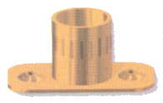
“LATERAL - TUBULAR- CODO”

COD. | DESCRIPCION | PRECIO
S-001 | SOPORTE LATERAL de Bce.1/2 | 316.836
S-002 | SOPORTE LATERAL de Bce.5/8 | 401.93

COD. | DESCRIPCION | PRECIO
S-016 | SOPORTE TUBULAR de 1/2 | 313.147
S-017 | SOPORTE TUBULAR de 5/8 | 433.698
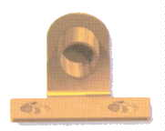

COD. | DESCRIPCION | PRECIO
S-003 | SOPORTE CODO de Bce.1/2 | 389.166
S-004 | SOPORTE CODO de Bce.5/8 | 431.146

Envase x 24 unidades

